关系图
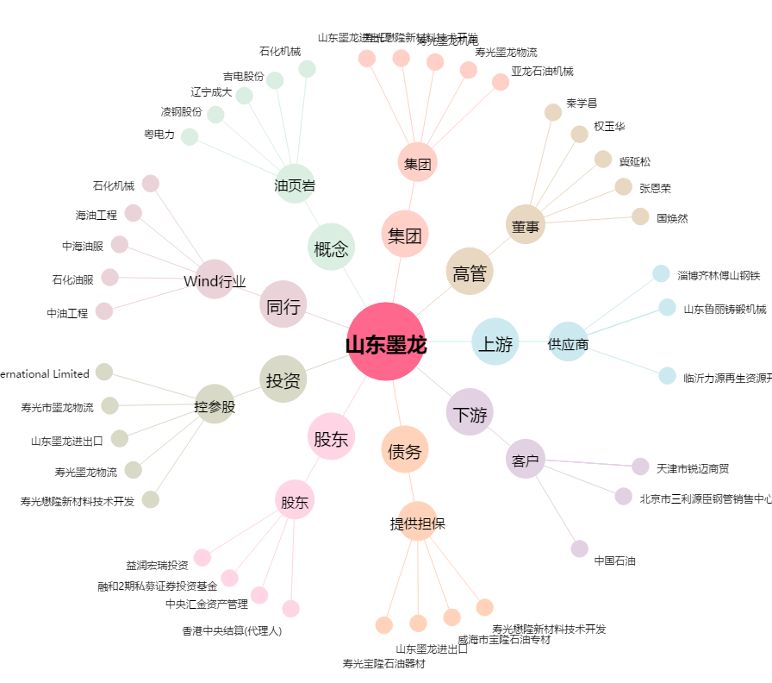
山东墨龙[002490.SZ] - 关系概览图

